1GD-FR-0020
 |  |  |  |  |  |  | PROCESO DE GESTIÓN DOCUMENTAL |  |  |  |  |  |  |  |  | POLICÍA NACIONAL
Código:1GD-FR-0020
Fecha: 04/07/2018 |  |  |  |  |  |  | DIAGNÓSTICO INTEGRAL PARA LOS ARCHIVOS DE LA POLICÍA NACIONAL
Versión: 0

CIUDAD: Villavicencio |  |  |  |  |  |  |  |  |  | FECHA ELABORACIÓN DEL DIAGNÓSTICO |  |  |  |  |  |  | 3 |  | 8 |  |  | 2022
RESPONSABLE DEL DILIGENCIAMIENTO: Patrullero: Beltran Molina Julian Eduardo
A. IDENTIFICACIÓN
CÓDIGO Y NOMBRE DE LA UNIDAD: 3.8.7. Region de Policia N°7
FECHA DE CREACIÓN DE LA UNIDAD: 05 de Enero de 2006 |  |  |  |  |  |  |  |  |  | ACTO ADMINISTRATIVO DE CREACIÓN DE LA UNIDAD: Resolucion N° 00010 del 05 de enero de 2006
Calle 44 N° 35C-02 Barrio el Triunfo |  |  |  |  |  |  |  |  |  | ACTO ADMINISTRATIVO VIGENTE DE LA UNIDAD: Resolucion N° 00010 del 05 de enero de 2006
CORREO ELECTRÓNICO DE LA UNIDAD: region7.coman @policia.gov.co |  |  |  |  |  |  |  |  |  | TELÉFONO: 6614500 |  |  |  |  |  |  |  | 49004
A.1 DIRECTOR, COMANDANTE O JEFE DE LA UNIDAD:
NOMBRE: |  |  | WILSON JAVIER GONZALEZ DELGADILLO
GRADO: |  |  | Brigadier General
CARGO: |  |  | Comandante Región de Policía N°7
TIEMPO EN EL CARGO:
A.2 ADMINISTRACIÓN DEL ARCHIVO
Jefe Grupo de Gestión Documental
NOMBRES Y APELLIDOS: Julian Eduardo Beltran Molina |  |  |  |  |  |  |  |  |  | CAPACITACIÓN O CURSOS EN GESTIÓN DOCUMENTAL Y ARCHIVÍSTICA
GRADO: Patrullero |  |  |  |  |  |  |  |  |  | 1
CARGO: Responsable de Archivo |  |  |  |  |  |  |  |  |  | 2
TIEMPO EN EL PROCESO DE GESTIÓN DOCUMENTAL
TIEMPO EN LA INSTITUCIÓN
CORREO INSTITUCIONAL
No. CELULAR.
No IP DE LA OFICINA Y/O GRUPO. 49004
CONDICIÓN MÉDICO LABORAL.
Funciones del Jefe Grupo de Gestión Documental
1 | Supervisar el tramite en las ventanillas unicas de la documentacion oficial a traves de mecanismos para que se garantice el manejo y el control de la correspondencia.
2 | Verificar el cumplimiento a los lineamientos del proceso de gestion documental, respecto al control de registro para que se ejecuten las directrices y regulaciones de los entes competentes
3 | Supervisar la ejecucion del procedimiento archivo central con el fin de garantizar la disponibilidad e integridad de los archivos de informacion para la consulta
4 | Proyectar las modificaciones o actualizaciones de las tablas de retencion documental cuando se requiera, para el tramite respectivo ante el comité de archivo de la unidad
5 | Verificar la organización de los acervos documentales de los archivos intermedios
6 | Verificar que las dependencias trabajen con los rotulos de caja, rotulo de carpeta, hoja de control, inventario actualizados
7 | El funcionario de gestion documental debe capacitar a las unidades en el tema de organización documental
Responsable Archivo Central
NOMBRES Y APELLIDOS: Julian Eduardo Beltran Molina |  |  |  |  |  |  |  |  |  | CAPACITACIÓN O CURSOS EN GESTIÓN DOCUMENTAL Y ARCHIVÍSTICA
GRADO: Patrullero |  |  |  |  |  |  |  |  |  | 1
CARGO: Responsable de Archivo |  |  |  |  |  |  |  |  |  | 2
TIEMPO EN EL PROCESO DE GESTIÓN DOCUMENTAL
TIEMPO EN LA INSTITUCIÓN
CORREO INSTITUCIONAL
No. CELULAR.
No IP DE LA OFICINA Y/O GRUPO 49004
CONDICIÓN MÉDICO LABORAL
Funciones del Responsable Archivo Central
1 | Revisar los parámetros establecidos en gestión documental con el fin de garantizar los niveles de seguridad y confidencialidad de la inforamación
2 | Llevar el control de la entrada y salida de documentos que se encuentran bajo su responsabilidad siguiendo los procedimientos establecidos con el fin de prevenir la perdida de información
3 | Revisar los conceptos técnicos sobre gestión documental emitidos por el grupo con el fin de que cumplan con las directrices de la institución.
4 | Brindar la inforamción que corresponda a la naturaleza del cargo, a quien la requiera siguiendo los lineamientos de la normatividad establecida
5 | implemetar el sistema de gestión integral deacuerdo con los lineamientos institucionales, efectuando mejora continua en los procesos que lo requieran
6 | Realizar las actividades establecidas de la gestión documental, aplicando la normatividad vigente
7 | Guardar la reserva y confidencialidad de los documentos e información que sea de su conocimiento dentro del cumplimiento de sus funciones.
TALENTO HUMANO
GRADO | APELLIDOS Y NOMBRES |  |  |  |  | CÉDULA | CARGO ACTUAL | No. De Celular | TIEMPO DE SERVICIO EN LA UNIDAD |  |  | TIEMPO EN EL PROCESO DE GESTIÓN DOCUMENTAL |  |  | NIVEL ACADÉMICO |  |  |  |  | CONDICIÓN MÉDICO LABORAL
 |  |  |  |  |  |  |  |  | Años | Meses | Días | Años | Meses | Días
PT | Julian Eduardo Beltran Molina |  |  |  |  |  | Responsable de Archivo
A.3 NIVEL Y TIPO DE ARCHIVO
NIVEL DE LA UNIDAD |  |  |  |  |  | Asesor |  | Control |  | Operativo |  |  |  | Administrativo |  |  |  |  | Docente
 |  |  |  |  |  |  |  |  |  |  |  |  |  | X
JURISDICCIÓN |  |  |  |  |  | Dirección |  |  | Oficina Asesora |  |  | Región |  | Metropolitana |  | Departamento |  |  | Escuela de Policía |  |  |  | Centro de Instrucción
 |  |  |  |  |  |  |  |  |  |  |  | X
MISIÓN DE LA UNIDAD |  |  |  |  |  | La misión de la Región de Policía N° 7, está encaminada a contribuir con las satisfacciones de las necesidades de seguridad y tranquilidad pública, mediante un efectivo servicio fundamentado en la prevención, investigación y control de delitos y contravenciones, coadyubando a garantizar las condiciones necesarias para que los habitantes dentro de la jurisdicción de la unidad, puedan ejercer sus derechos y libertades publicas
SISTEMA DE ARCHIVO |  |  |  |  |  | Centralizado |  |  |  |  |  |  | Descentralizado
 |  |  |  |  |  | x
CLASES DE ARCHIVOS |  |  |  |  |  | Archivo de Gestión |  | Archivo de Central |  | Archivo Intermedio |  |  | Archivo Histórico |  |  | Número de Depósitos
 |  |  |  |  |  | X
NUMERO DE DEPENDENCIAS |  |  |  |  |  | Operativas |  |  |  |  |  |  |  | Administrativas
 |  |  |  |  |  |  |  |  |  |  |  |  |  | x
SERVICIOS QUE PRESTA |  |  |  |  |  | EL GRUPO DE GESTIÓN DOCUMENTAL - ARCHIVO CENTRAL PRESTA LOS SIGUIENTES SERVICIOS
 |  |  |  |  |  | 1 | Prestamos y Consultas de Documentos |  |  |  |  | Periodicidad |  | Mensual | Cantidad |  | 1 | Origen |  | Interno y externo
 |  |  |  |  |  | 2 | Asesorías y Acompañamientos |  |  |  |  |  |  | Semanal |  |  | 1 |  |  | Interno
 |  |  |  |  |  | 3 | Transferencias Documentales |  |  |  |  |  |  | Anual |  |  | 1 |  |  | Interno
 |  |  |  |  |  | PROCESOS TÉCNICOS DE REPROGRAFÍA DESARROLLADOS
 |  |  |  |  |  | DIGITALIZACIÓN | Unidad de Conservación | Periodicidad | Cantidad | MICROFILMACIÓN |  |  | Soporte |  |  |  | Periodicidad |  |  | Cantidad
 |  |  |  |  |  |  | Carpetas / Tomos | Anual | 50 |  |  |  | No Aplica |  |  |  | No Aplica |  |  | 0
 |  |  |  |  |  |  | Almacenamiento y Administración
 |  |  |  |  |  |  | GECOP
A.4 PRESUPUESTO ANUAL DEL ARCHIVO
PROPIO: ________________________________________________________ |  |  |  |  |  |  | ASIGNADO POR LA DEPENDENCIA: ___________________________________ |  |  |  | SEGÚN NECESIDADES:_________________________X_____________________________ |  |  |  |  |  |  | OTRO: ________________________________________
...
B1. DATOS GENERALES Y UBICACIÓN DEL DEPÓSITO DE ARCHIVO
B.5 EQUIPOS Y ENSERES
Accesorio |  |  |  |  |  |  |  | Cantidad | Accesorio |  |  |  |  | Cantidad | Accesorio |  |  |  |  |  |  | Cantidad
Cuenta con extintores CO2 (cuantos): |  |  |  |  |  |  |  | 0 | Termohigrómetros |  |  |  |  | 0 | Puestos de Trabajo
Cuenta con extintores Multipropósito(cuantos): |  |  |  |  |  |  |  | 0 | Equipos de Computo |  |  |  |  | 1 | Teléfonos
Cuenta con extractores de aire (cuantos): |  |  |  |  |  |  |  | 0 | Escáneres |  |  |  |  | 0 | Unidades de Conservación (Cajas) |  |  |  |  |  |  | 20 cajas de las dependencias, Sepri, Planeacion, Talento Humano de la Region de PolicÍa N.7
Cuenta con sensores de movimiento: |  |  |  |  |  |  |  | 0 | Impresoras |  |  |  |  | 0 | Unidades de Conservación (Carpetas) |  |  |  |  |  |  | 118 Carpetas de las dependencias, Sepri, Planeacion, Talento Humano de la Region de PolicÍa N.7
Deshumidificadores |  |  |  |  |  |  |  | 0 | Fotocopiadoras |  |  |  |  | 0 | Equipos de Microfilmación
Otros, cuales?
EVIDENCIA FOTOGRÁFICA
SE DEBERÁ ANEXAR FOTOGRAFÍAS QUE DEN CUANTA DE LAS CONDICIONES TÉCNICAS MÍNIMAS QUE PRESENTA LA ESTRUCTURA DEL ARCHIVO, EQUIPAMIENTO Y MOBILIARIO, ESTANTERÍA, SEÑALÉTICA Y SEGURIDAD, LAS ÁREAS COLINDANTES Y EL ESTADO DE LA INFORMACIÓN ADMINISTRADA POR LA UNIDAD
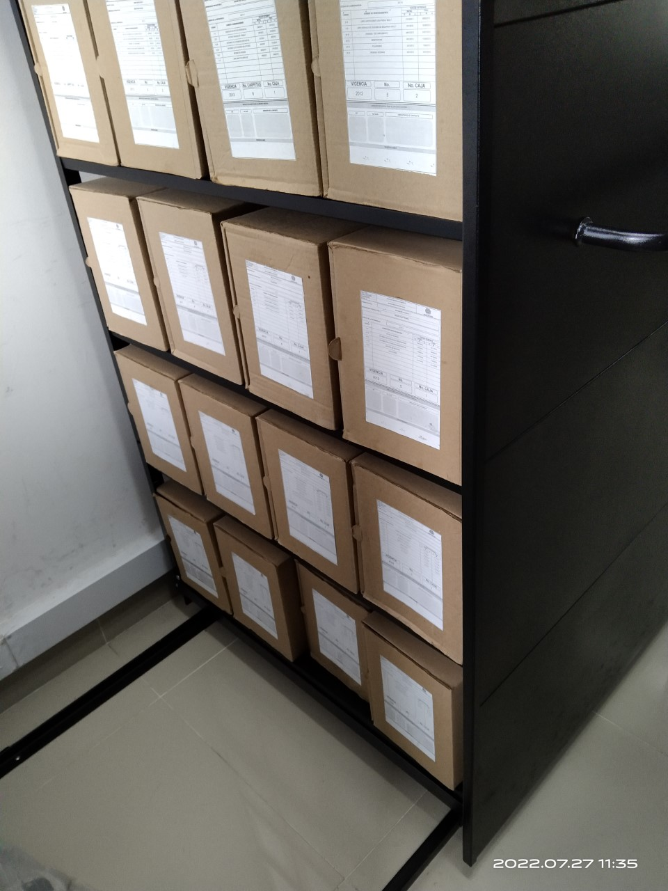
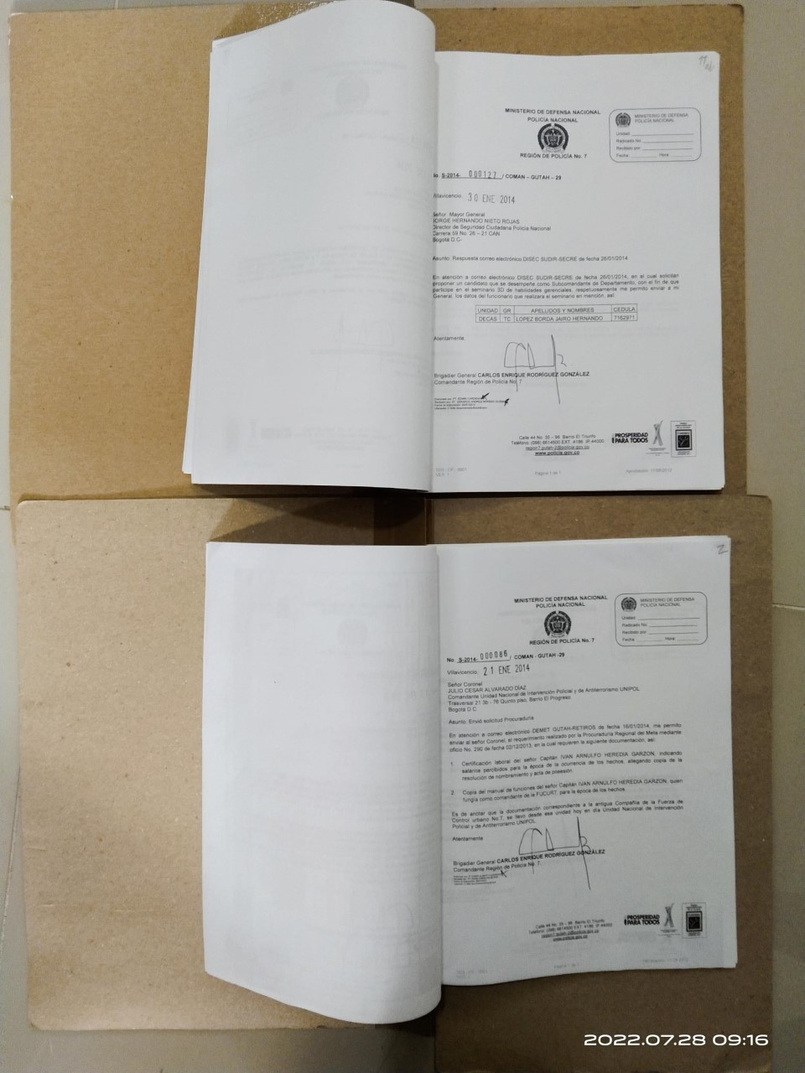
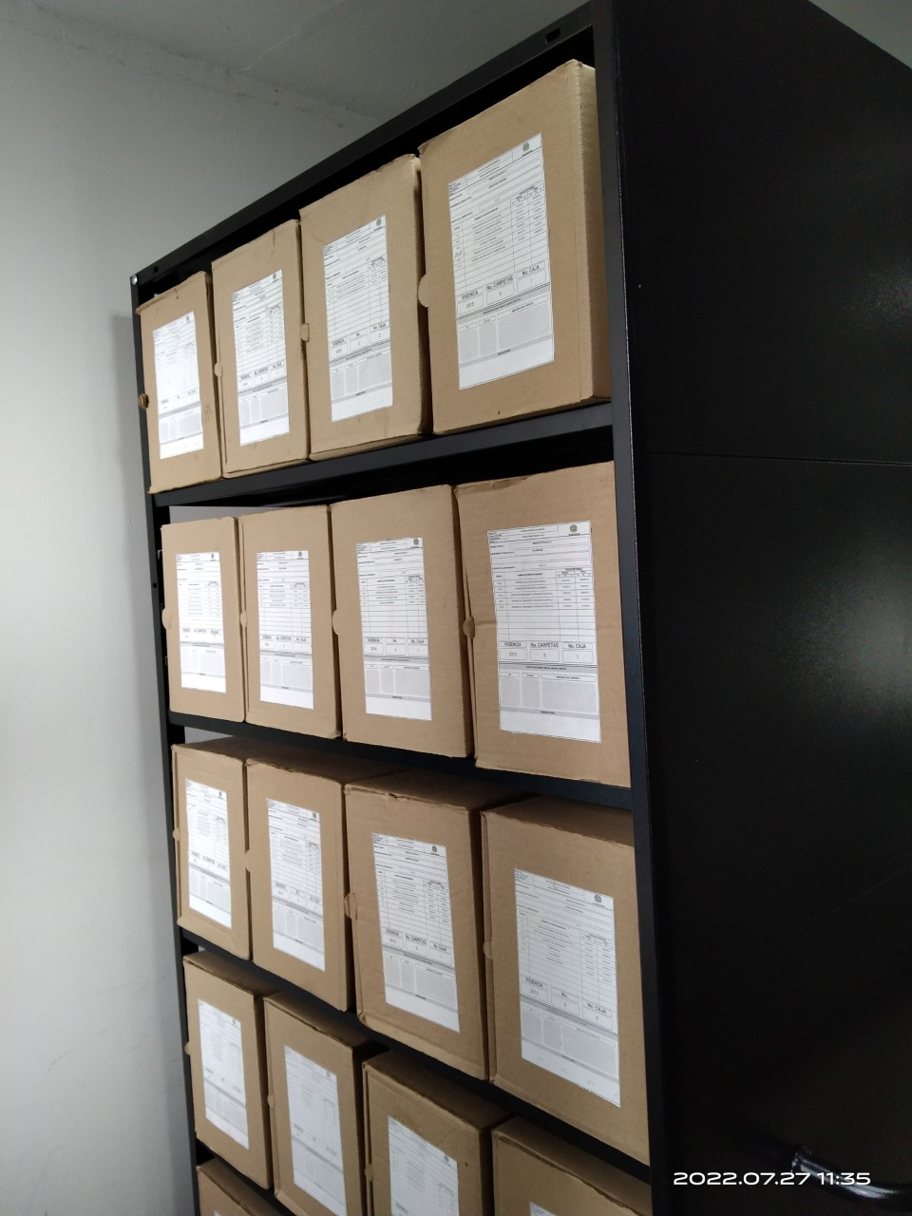

C. CARACTERÍSTICAS DE LA DOCUMENTACIÓN
IDENTIFICACIÓN DEL FONDO ACUMULDADO O DOCUMENTAL
UNIDAD POLICIAL |  |  |  |  |  |  |  |  |  |  | DEPENDENCIA PRODUCTORA:
ACERVO DOCUMENTAL
Fechas Extremas Acervo Documental |  |  |  |  |  | Cantidades de Unidades de Conservación Cajas |  | Cantidad Soporte Documental
Fecha Inicial |  | No aplica | No aplica | No aplica |  | La Region de policia N.7, no cuenta con fondos acumulados |  | Archivo de Gestión | Papel (carpetas) | Análogo | Digital | Planos | Libros | Videos | Fotografías |  | Cintas |  | Microfilmes |  | Magnéticos y ópticos |  | Pergaminos
fecha final |  | No aplica | No aplica | No aplica |  |  |  |  | No aplica | No aplica | No aplica | No aplica | No aplica | No aplica | No aplica |  | No aplica |  | No aplica |  | No aplica |  | No aplica
Cantidad en Metros Lineales
Registré la clase de archivo que se encuentra administrando e indiqué la cantidad de metros lineales de información custodiada, se deberá tener en cuenta toda la información existente, en donde se incluye acervos documentales plenamente identificados y organizados y los fondos documentales sin organización archivística alguna. |  |  |  |  |  |  |  |  |  | Archivo Central |  |  |  | Cantidad de Metros Lineales (correspondiente a 4 cajas por metro lineal)
...
B. Inspección y mantenimiento de sistemas de almacenamiento e instalaciones físicas
SE DEBERÁ ANEXAR FOTOGRAFÍAS QUE DEN CUANTA DE LAS CONDICIONES DE ORGANIZACIÓN, ADMINISTRACIÓN, CUSTODIA Y CONSERVACIÓN DE LOS ACERVOS DOCUMENTALES
Plan de conservación de preventiva

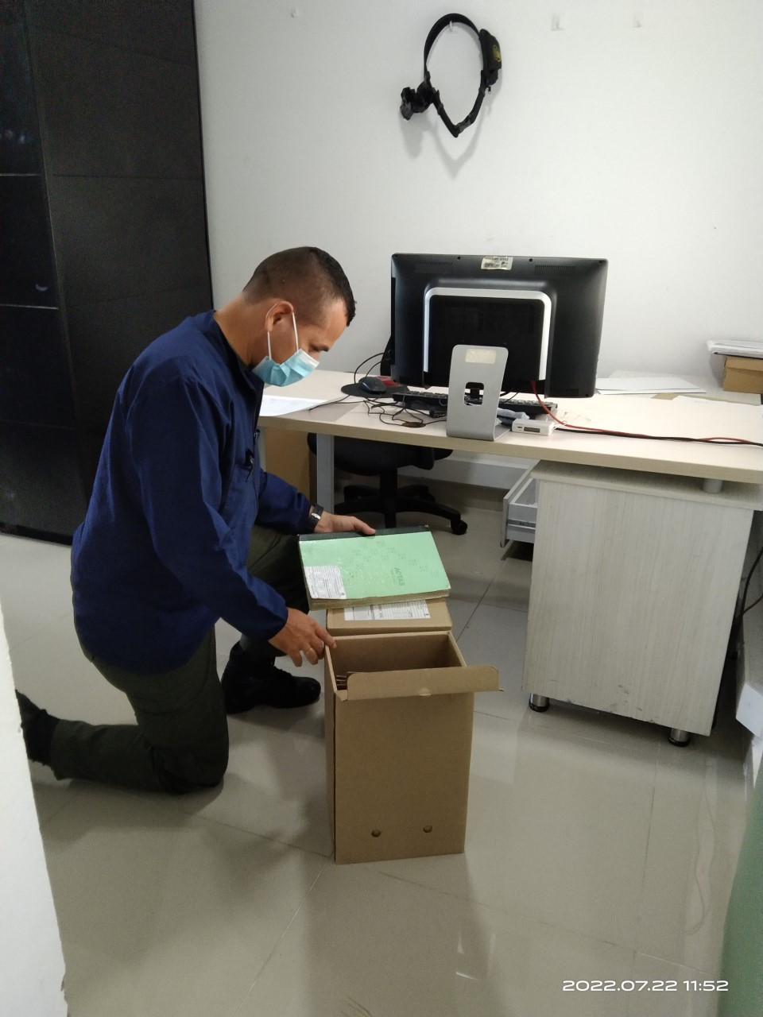 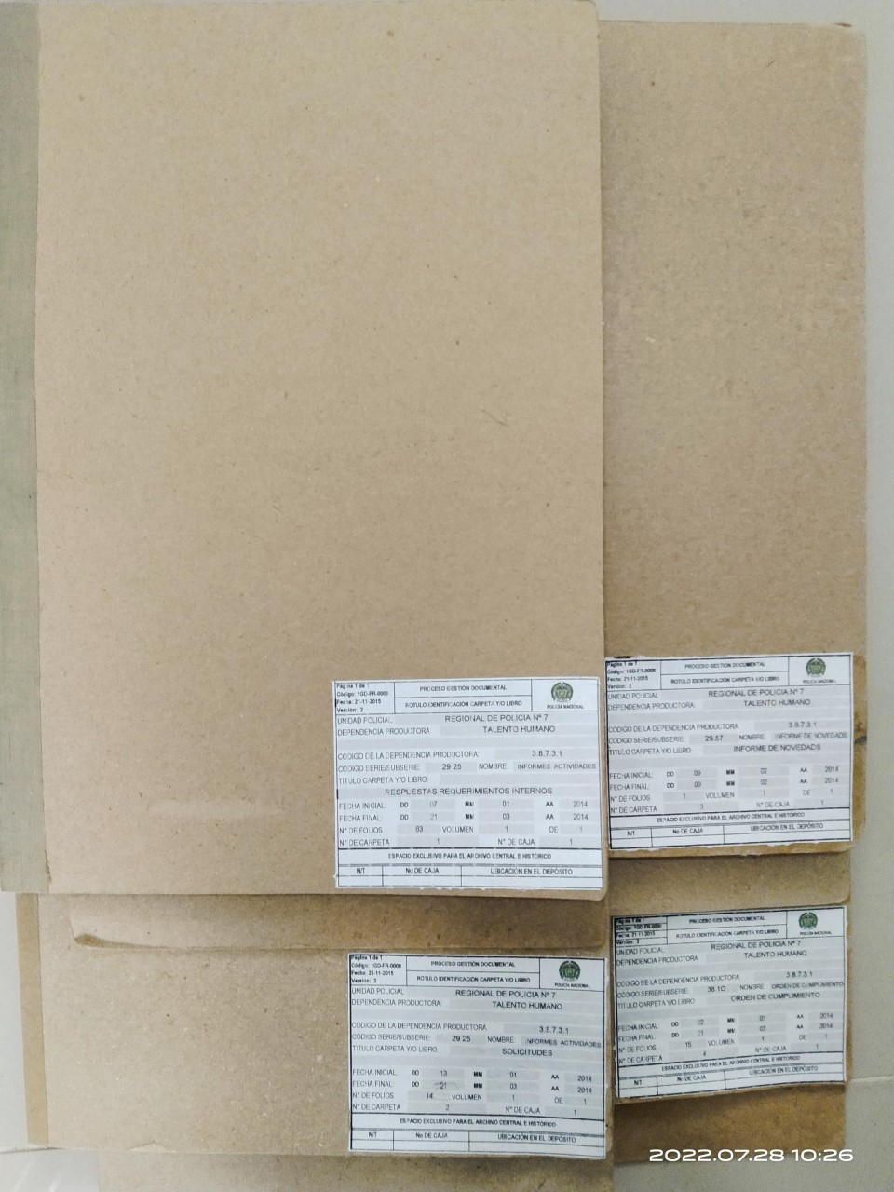 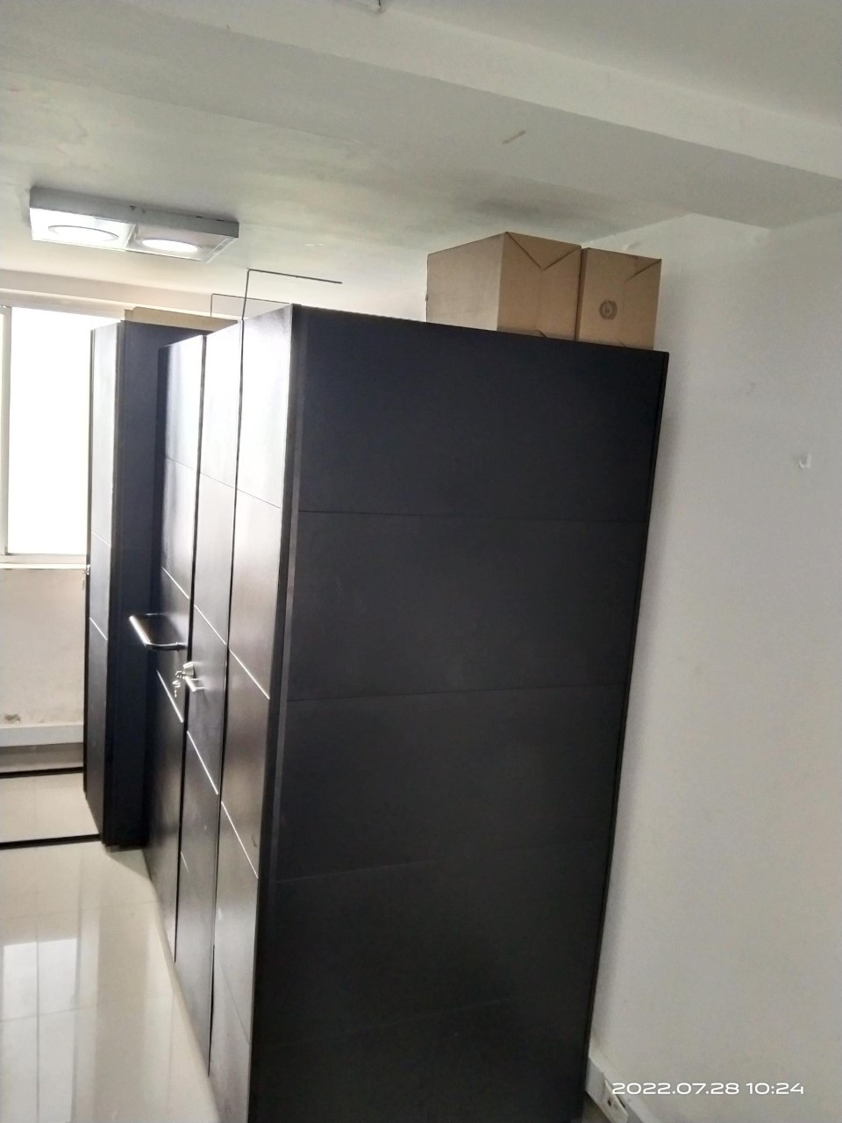

Fecha de Elaboración |  |  |  | 3 | 8 | 2022
Diagnostico Elaborado PATRULLERO: BELTRAN MOLINA JULIAN EDUARDO
 |  |  |  | Grado Nombres y Apellidos

Firma

